Solicitud gráfica
 | Asignatura: | Matemáticas |  |  | Fecha:
 | Grado: | 4
 | Título del tema: | Los números naturales |  |  | ¿Cuaderno de estudio o recurso? | Recurso
 | Editor: | Johanna Montejo Rozo |  |  | Motor del recurso | F6

 | Código guión o recurso: | MA_04_02_CO_REC240 | ← Para determinar este código, visite la hoja de Ayuda
 |  |  |  |  | ESPECIFICACIÓN DE ARCHIVOS A ENTREGAR
Núm. | Archivo Shutterstock o ruta en web | Imagen para: | Tipo | Formato | Nombre imagen SMALL | Tamaño imagen SMALL | Nombre imagen ZOOM | Tamaño imagen ZOOM | Descripción | Observaciones
IMG01 | Ver observaciones (última columna de esta tabla) | Recurso F6 | Ilustración | Horizontal | MA_04_02_CO_REC240_IMG01.jpg | 800 x 460 px |  |  | Arreglo rectangular horizontal de la multiplicación 3 x 5
IMG02 | Ver observaciones (última columna de esta tabla) | Recurso F6 | Ilustración | Vertical | MA_04_02_CO_REC240_IMG02.jpg | 800 x 460 px |  |  | Arreglo rectangular vertical de la multiplicación 3 x 5
IMG03 | 205850092 | Recurso F6 | Fotografía | Horizontal | MA_04_02_CO_REC240_IMG03.jpg | 800 x 460 px |  |  | Fotografía con el número 1
IMG04 | Ver observaciones (última columna de esta tabla) | Recurso F6 | Ilustración | Horizontal | MA_04_02_CO_REC240_IMG04.jpg | 800 x 460 px |  |  | Imagen de una niña visitando a su tía. Puede ser como la siguiente imagen, pero sin adornos de navidad. | 
IMG05 | 169652402 | Recurso F6 | Fotografía | Horizontal | MA_04_02_CO_REC240_IMG05.jpg | 800 x 460 px |  |  | Fotografía de galletas con chips de chocolate.
IMG06 | 178129901 | Recurso F6 | Fotografía | Horizontal | MA_04_02_CO_REC240_IMG06.jpg | 800 x 460 px |  |  | Fotografía de dos peceras y algunos peces por fuera
IMG07 | Ver observaciones (última columna de esta tabla) | Recurso F6 | Ilustración | Horizontal | MA_04_02_CO_REC240_IMG07.jpg | 800 x 460 px |  |  | Ilustración con el arreglo rectangular 3 x 5 | 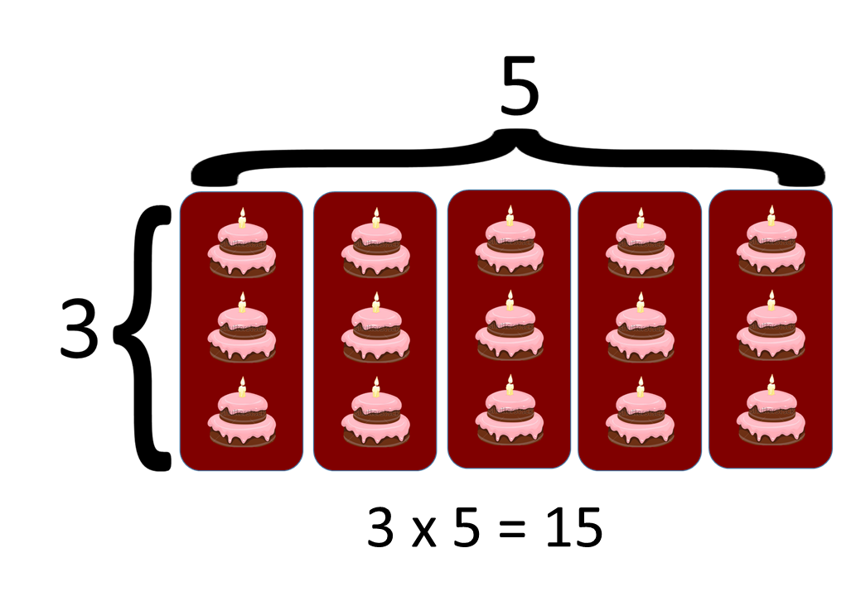
IMG08 | Ver observaciones (última columna de esta tabla) | Recurso F6 | Ilustración | Vertical | MA_04_02_CO_REC240_IMG08.jpg | 800 x 460 px |  |  | Arreglo rectangular vertical de la multiplicación 3 x 5 | 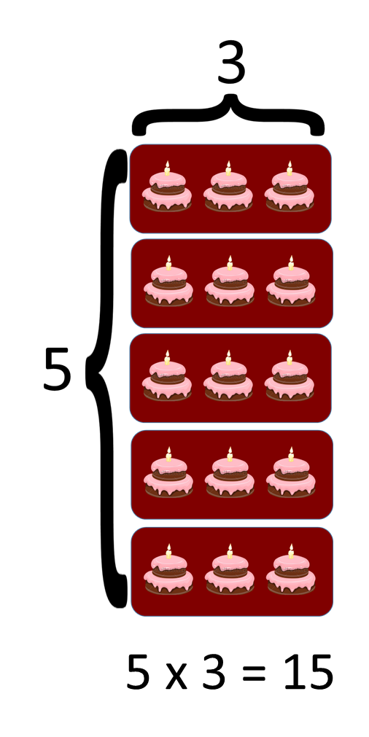
IMG09 | 161979179 | Recurso F6 | Fotografía | Horizontal | MA_04_02_CO_REC240_IMG09.jpg | 800 x 460 px |  |  | Lápices de colores
IMG10 | 113484922 | Recurso F6 | Fotografía | Horizontal | MA_04_02_CO_REC240_IMG10.jpg | 800 x 460 px |  |  | Imagen de manos de un grupo de amigos, una sobre otra
IMG11 | Ver observaciones (última columna de esta tabla) | Recurso F6 | Ilustración | Horizontal | MA_04_02_CO_REC240_IMG11.jpg | 800 x 460 px |  |  | Ilustración de la multiplicación 3 x 7 x 12 | 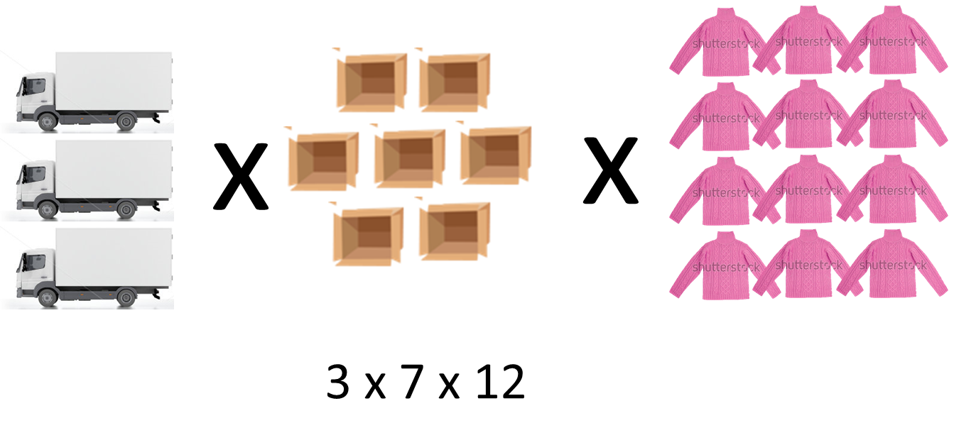
IMG12 | 153985688 | Recurso F6 | Fotografía | Horizontal | MA_04_02_CO_REC240_IMG12.jpg | 800 x 460 px |  |  | Fotografía de globos
IMG13 | 142344334 | Recurso F6 | Fotografía | Horizontal | MA_04_02_CO_REC240_IMG13.jpg | 800 x 460 px |  |  | Fotografía de alguien contando dinero
IMG14 | 144822895 | Recurso F6 | Fotografía | Horizontal | MA_04_02_CO_REC240_IMG14.jpg | 800 x 460 px |  |  | Fotografía de un estadio
IMG15 | 129624122 | Recurso F6 | Fotografía | Horizontal | MA_04_02_CO_REC240_IMG15.jpg | 800 x 460 px |  |  | Fotografía de una mujer que habla por teléfono en un almacén

